Sheet1
マクロ実行

対象フォルダ | C:\Users\nekok\Documents\テスト
画像サイズ | 大きめ
ファイル名 | 書く
印刷範囲設定 | する

0001
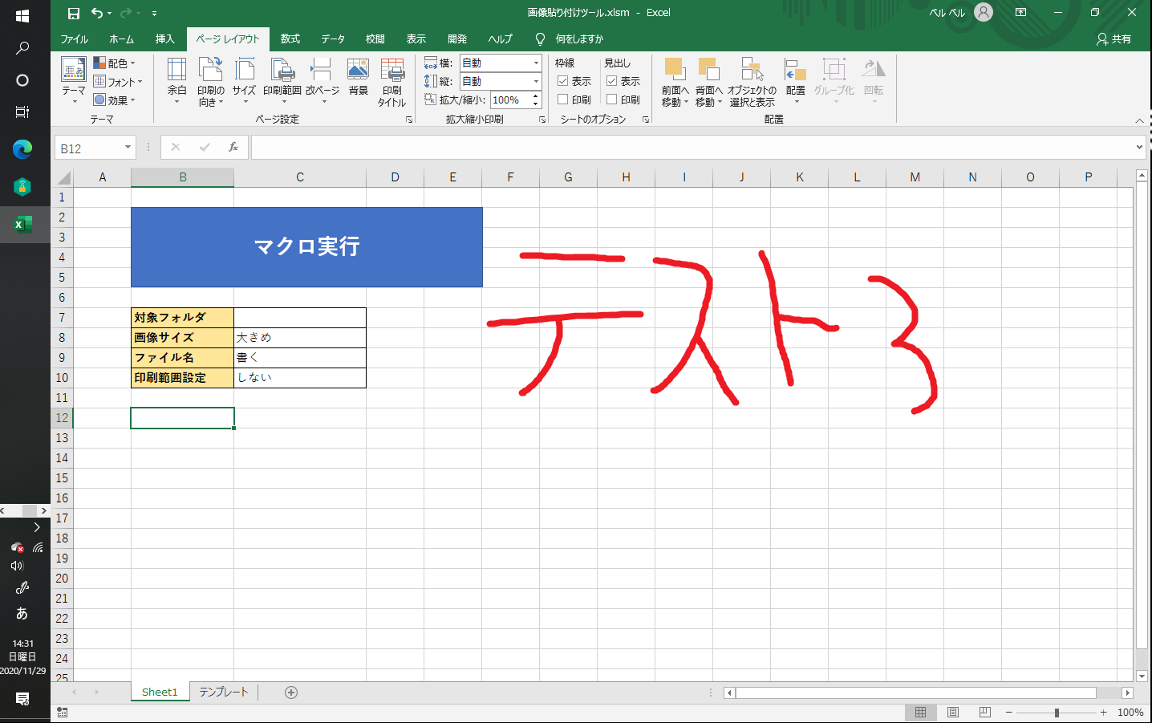
1.png
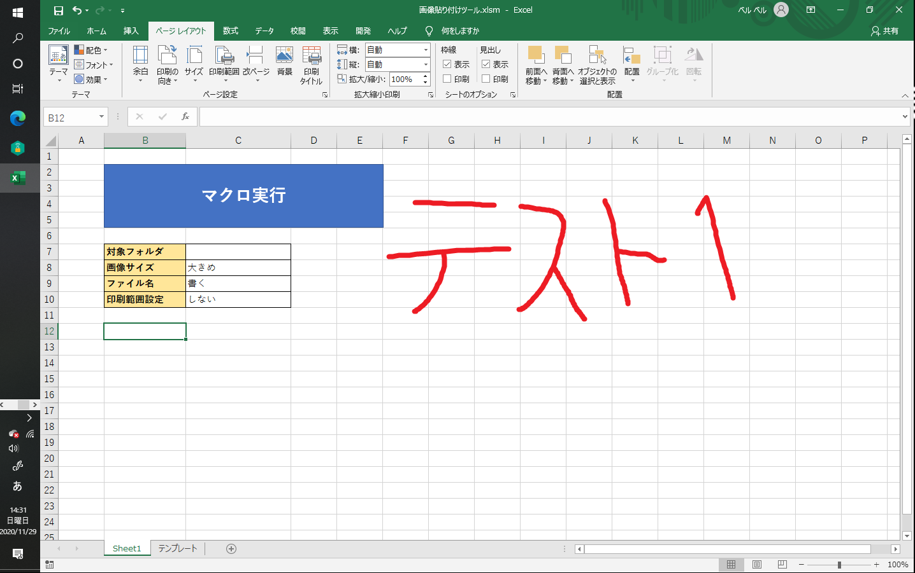

2.png


3.png

0002
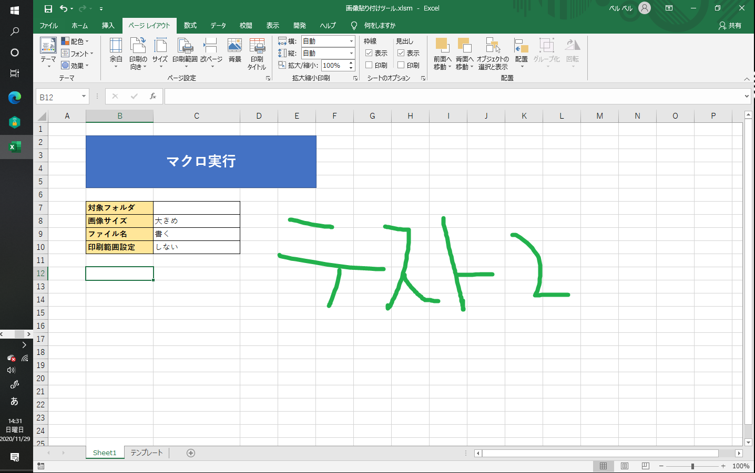
1.png


2.png

0003
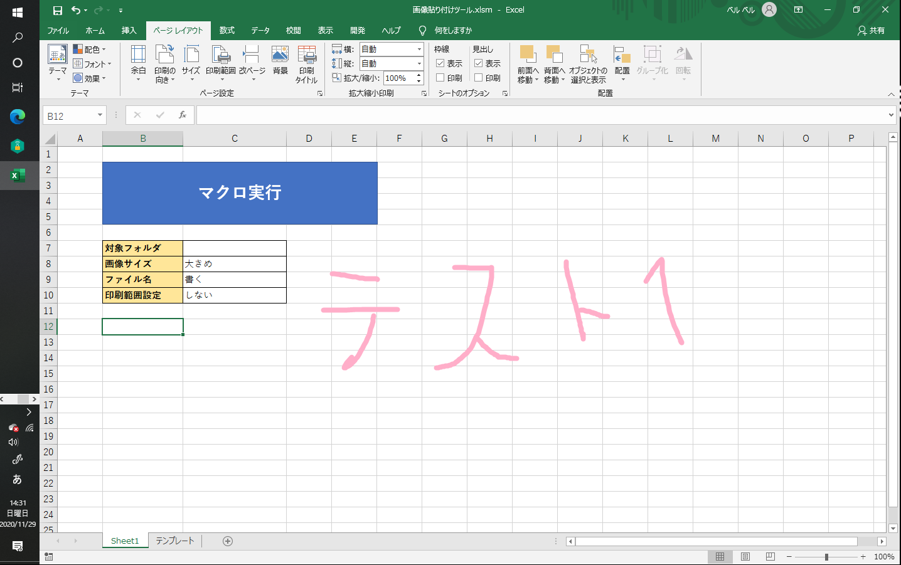
1.png

